Bénin
 | Bénin - COURBE DES TAUX 30/09/2022

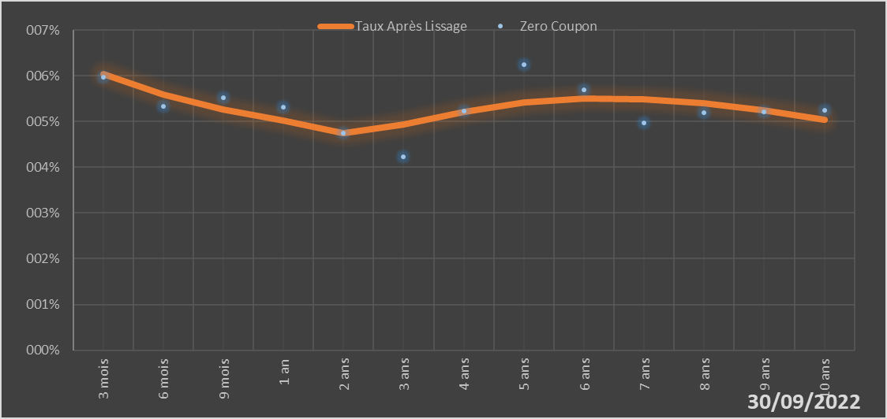
 |  | Maturité | Zero Coupon | Taux Après Lissage
 |  | 3 mois | 5.9724% | 6.0419%
 |  | 6 mois | 5.3251% | 5.5852%
 |  | 9 mois | 5.5162% | 5.2544%
 |  | 1 an | 5.3212% | 5.0243%
 |  | 2 ans | 4.7536% | 4.7457%
 |  | 3 ans | 4.2243% | 4.9379%
 |  | 4 ans | 5.2197% | 5.2109%
 |  | 5 ans | 6.2464% | 5.4134%
 |  | 6 ans | 5.6909% | 5.5046%
 |  | 7 ans | 4.9682% | 5.4905%
 |  | 8 ans | 5.1898% | 5.3931%
 |  | 9 ans | 5.2149% | 5.2369%
 |  | 10 ans | 5.2400% | 5.0434%

2022-09-30
oui

Bénin

Burkina
 | Burkina - COURBE DES TAUX 30/09/2022

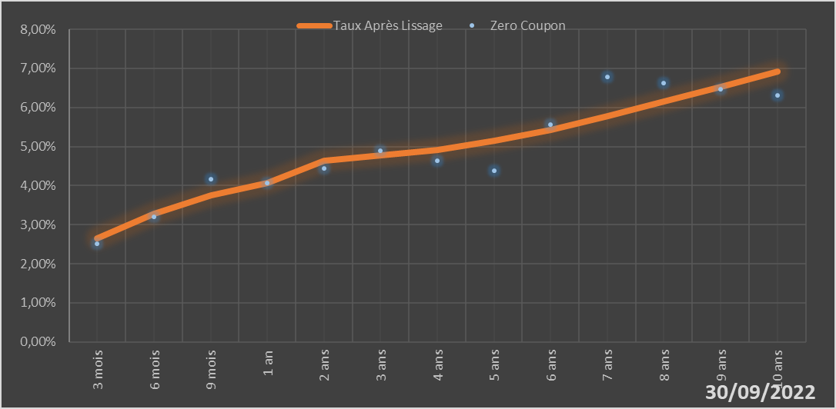
 |  | Maturité | Zero Coupon | Taux Après Lissage
 |  | 3 mois | 2.5111% | 2.6399%
 |  | 6 mois | 3.1952% | 3.2849%
 |  | 9 mois | 4.1612% | 3.7436%
 |  | 1 an | 4.0598% | 4.0667%
 |  | 2 ans | 4.4472% | 4.6278%
 |  | 3 ans | 4.8997% | 4.7805%
 |  | 4 ans | 4.6397% | 4.9208%
 |  | 5 ans | 4.3793% | 5.1390%
 |  | 6 ans | 5.5554% | 5.4333%
 |  | 7 ans | 6.7781% | 5.7798%
 |  | 8 ans | 6.6153% | 6.1535%
 |  | 9 ans | 6.4605% | 6.5350%
 |  | 10 ans | 6.3125% | 6.9106%

2022-09-30
oui

Burkina

Cote d'Ivoire
 | Cote d'ivoire - COURBE DES TAUX 30/09/2022

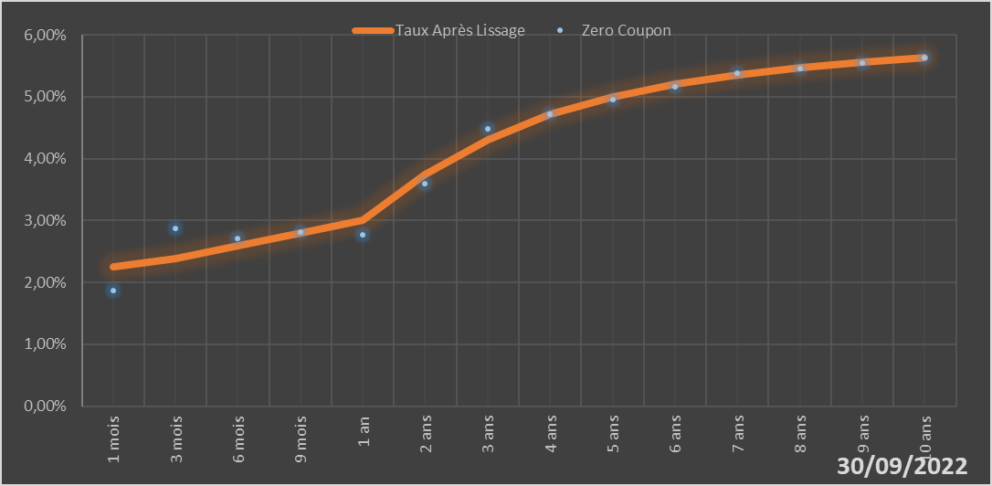
 |  | Maturité | Zero Coupon | Taux Après Lissage
 |  | 1 mois | 1.8675% | 2.2551%
 |  | 3 mois | 2.8693% | 2.3835%
 |  | 6 mois | 2.7131% | 2.5866%
 |  | 9 mois | 2.8063% | 2.7944%
 |  | 1 an | 2.7695% | 3.0004%
 |  | 2 ans | 3.5927% | 3.7419%
 |  | 3 ans | 4.4872% | 4.3059%
 |  | 4 ans | 4.7141% | 4.7113%
 |  | 5 ans | 4.9580% | 4.9995%
 |  | 6 ans | 5.1645% | 5.2066%
 |  | 7 ans | 5.3810% | 5.3582%
 |  | 8 ans | 5.4623% | 5.4718%
 |  | 9 ans | 5.5480% | 5.5590%
 |  | 10 ans | 5.6377% | 5.6274%

2022-09-30
oui

Cote d'ivoire

Guinée Bissau
 | Guinée-Bissau - COURBE DES TAUX 30/09/2022

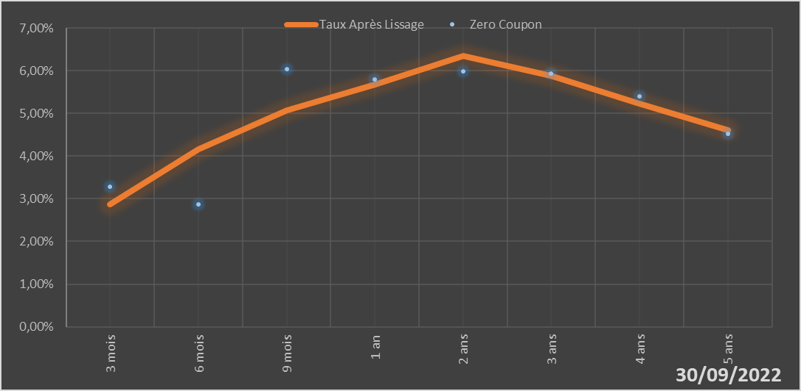
 |  | Maturité | Zero Coupon | Taux Après Lissage
 |  | 3 mois | 3.2836% | 2.8634%
 |  | 6 mois | 2.8614% | 4.1689%
 |  | 9 mois | 6.0413% | 5.0712%
 |  | 1 an | 5.8025% | 5.6710%
 |  | 2 ans | 5.9897% | 6.3388%
 |  | 3 ans | 5.9318% | 5.8818%
 |  | 4 ans | 5.3979% | 5.2198%
 |  | 5 ans | 4.5204% | 4.6148%

2022-09-30
oui

Guinée-Bissau

Mali
 | Mali - COURBE DES TAUX 30/09/2022

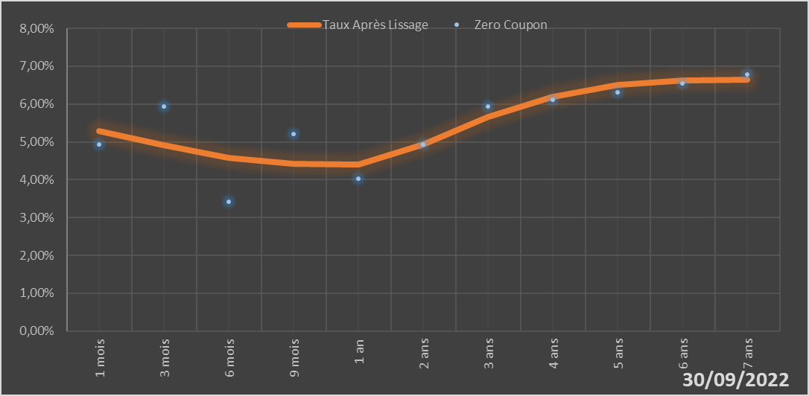
 |  | Maturité | Zero Coupon | Taux Après Lissage
 |  | 1 mois | 4.9243% | 5.2897%
 |  | 3 mois | 5.9292% | 4.9163%
 |  | 6 mois | 3.4190% | 4.5709%
 |  | 9 mois | 5.2054% | 4.4161%
 |  | 1 an | 4.0177% | 4.3942%
 |  | 2 ans | 4.9328% | 4.9316%
 |  | 3 ans | 5.9419% | 5.6529%
 |  | 4 ans | 6.1200% | 6.1872%
 |  | 5 ans | 6.3091% | 6.4976%
 |  | 6 ans | 6.5427% | 6.6301%
 |  | 7 ans | 6.7852% | 6.6391%

2022-09-30
oui

Mali

Niger
 | Niger - COURBE DES TAUX 30/09/2022

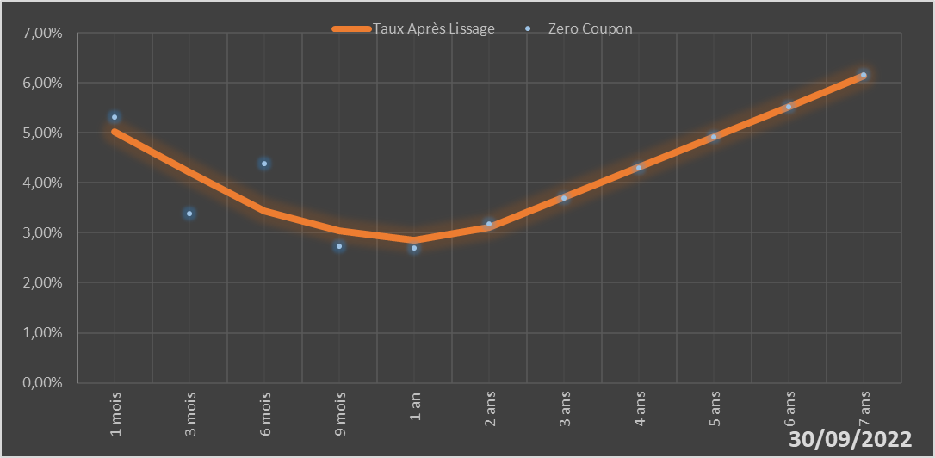
 |  | Maturité | Zero Coupon | Taux Après Lissage
 |  | 1 mois | 5.3171% | 5.0287%
 |  | 3 mois | 3.3874% | 4.2159%
 |  | 6 mois | 4.3810% | 3.4428%
 |  | 9 mois | 2.7339% | 3.0332%
 |  | 1 an | 2.6998% | 2.8543%
 |  | 2 ans | 3.1754% | 3.1035%
 |  | 3 ans | 3.7042% | 3.7092%
 |  | 4 ans | 4.3023% | 4.3156%
 |  | 5 ans | 4.9159% | 4.9175%
 |  | 6 ans | 5.5223% | 5.5276%
 |  | 7 ans | 6.1504% | 6.1425%

2022-09-30
oui

Niger

Sénégal
 | Sénégal - COURBE DES TAUX 30/09/2022

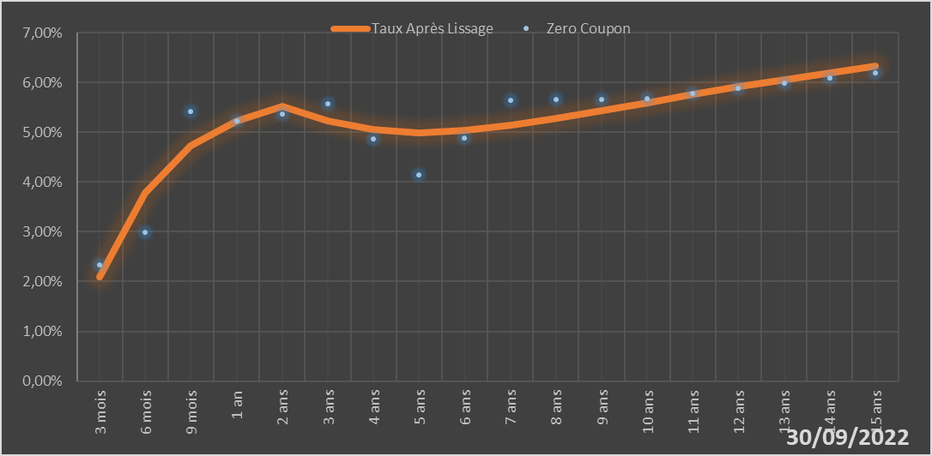
 |  | Maturité | Zero Coupon | Taux Après Lissage
 |  | 3 mois | 2.3367% | 2.1022%
 |  | 6 mois | 2.9937% | 3.7892%
 |  | 9 mois | 5.4194% | 4.7342%
 |  | 1 an | 5.2321% | 5.2355%
 |  | 2 ans | 5.3681% | 5.5168%
 |  | 3 ans | 5.5712% | 5.2349%
 |  | 4 ans | 4.8601% | 5.0473%
 |  | 5 ans | 4.1461% | 4.9916%
 |  | 6 ans | 4.8873% | 5.0321%
 |  | 7 ans | 5.6399% | 5.1341%
 |  | 8 ans | 5.6512% | 5.2720%
 |  | 9 ans | 5.6660% | 5.4283%
 |  | 10 ans | 5.6834% | 5.5914%
 |  | 11 ans | 5.7783% | 5.7538%
 |  | 12 ans | 5.8765% | 5.9109%
 |  | 13 ans | 5.9781% | 6.0601%
 |  | 14 ans | 6.0836% | 6.1999%
 |  | 15 ans | 6.1932% | 6.3299%

2022-09-30
oui

Sénégal

Togo
 | Togo - COURBE DES TAUX 30/09/2022

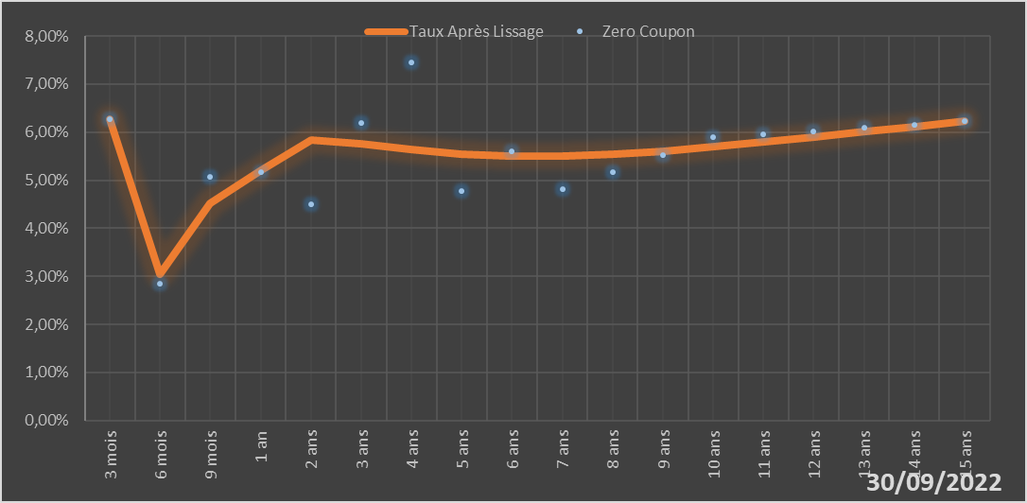
 |  | Maturité | Zero Coupon | Taux Après Lissage
 |  | 3 mois | 6.2680% | 6.2644%
 |  | 6 mois | 2.8451% | 3.0397%
 |  | 9 mois | 5.0716% | 4.5236%
 |  | 1 an | 5.1601% | 5.2072%
 |  | 2 ans | 4.5043% | 5.8334%
 |  | 3 ans | 6.1883% | 5.7672%
 |  | 4 ans | 7.4529% | 5.6399%
 |  | 5 ans | 4.7806% | 5.5479%
 |  | 6 ans | 5.5994% | 5.5054%
 |  | 7 ans | 4.8202% | 5.5077%
 |  | 8 ans | 5.1732% | 5.5458%
 |  | 9 ans | 5.5288% | 5.6107%
 |  | 10 ans | 5.8907% | 5.6949%
 |  | 11 ans | 5.9532% | 5.7919%
 |  | 12 ans | 6.0183% | 5.8969%
 |  | 13 ans | 6.0861% | 6.0060%
 |  | 14 ans | 6.1565% | 6.1165%
 |  | 15 ans | 6.2298% | 6.2262%

2022-09-30
oui

Togo

